学習内容
1 | RUNとCMDの違い

 | RUNはLayerを作る、CMDは作らない

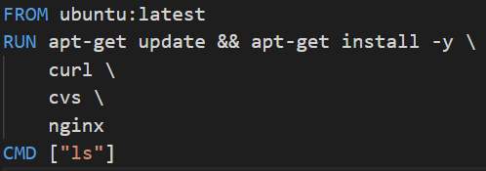

 | 前回までで作成したDockerfileの内容を

 | このように書いたとします。

 | そうすると、このDockerfileをRUNするたびにパッケージをダウンロードしてしまいます。

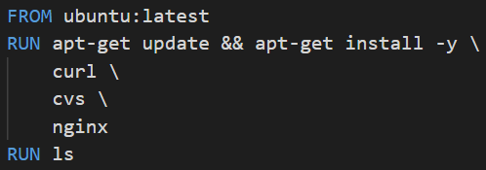

 | ではこのようにCMDをRUNに変えるとどうでしょう
 | この場合ｌｓコマンドを起動するというｌａｙｅｒができるだけで実行しても何も起こらない。
 | docker runしたときにｌｓコマンドが実行されることに意味があるので

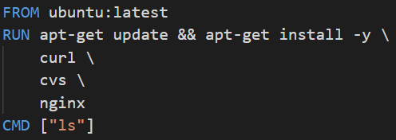

 | このように書く。

2 | ここまでのまとめ

 | Dockerfileの一連の流れ
 |  | 1 | FROM <image> ：Docker imageのベースとなるDocker imageを指定
 |  | 2 | RUN <command> ：コマンドを実行（Image Layerを作成）
 |  | 3 | CMD["executable", "param1", "param2"]

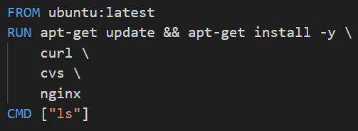

 |  |  | ポイント
 |  |  | Layerを少なくして容量の削減を意識する。
 |  |  |  | コマンドを「＆＆」で繋げる。
 |  |  |  | インストールするものは繋げて記述し、可読性を上げるためにバックスラッシュで
 |  |  |  | 改行する。
 |  |  | キャッシュを使ってビルドする時間を短縮する。
 |  |  |  | 1度作ったLayerは別のImageを作成する場合にキャッシュとして再利用することができる。
 |  |  |  | 追加でパッケージをインストールするときは新規でLayerを作成し、そのコマンドが
 |  |  |  | ちゃんと通ることを確認することができた場合はDockerfileのメンテナンスとして最後に
 |  |  |  | まとめて1つのLayerとして作成する。
 |  |  | 最後にCMDをつけて何がデフォルトで動いているのかを明記する。

3 | $docker buildは何をしているのか

 | 学習の流れ
 |  | docker buildコマンドの詳しい説明
 |  | build context を理解する
 |  | 他のInstructionについて解説（COPY,ADD,ENTRYPOINT,ENV,WORKDIR）

 | docker buildする際はDockerfile自体を指定してImageを作るのではなく、その上のファイルごと
 | 指定してbuild contextとしてDocker daemonに渡しビルドします。

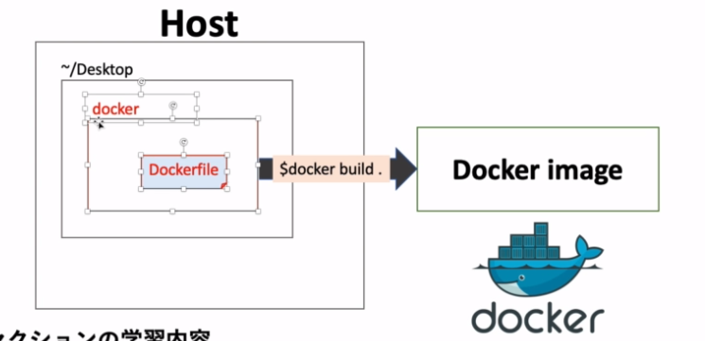
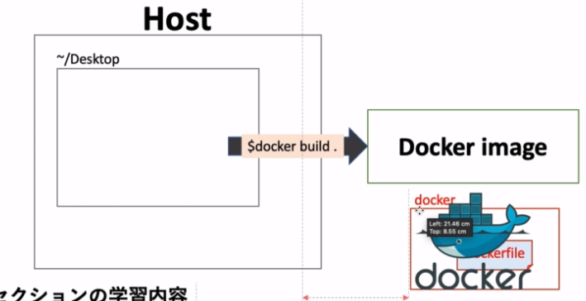

4 | Docker daemonとは？

 | Client |  |  |  | DOCKER_HOST

 |  | docker build |  |  |  | Docker daemon
 |  | docker pull
 |  | docker run |  |  |  | Containers |  | Images

 |  |  |  |  |  |  | container1 |  | image1
 |  |  |  |  |  |  | container2 |  | image2
 |  |  |  |  |  |  | container3 |  | image3
 |  |  |  |  |  |  | container4 |  | image4

 | Docker daemonとは実際にHOSTでImageからコンテナを作っているインターフェースである。
 | 使用者がbuildやPull、runの操作を行って実行しているように見えるが、実際はDocker daemonに対して
 | 命令を出してその命令を元にDocker daemonが様々なコンテンツの管理、実行している。

 | 現在自分の環境ではHOSTは自分のパソコンにあるため、意識しずらいがHOSTが別のサーバーに
 | 置かれている場合などを想定してこのアーキテクチャが組まれている。

5 | build contextとは？

 | [context]は「状況」や「環境」の意味

 | buildに使わないファイルはbuild contextに入れない

 | ADDやCOPYでbuild contextの中にあるファイルをImageに持っていける

6 | COPY

 | HOST内にあるbuild context内のDockerfile以外のファイルをDocker imageに反映させる

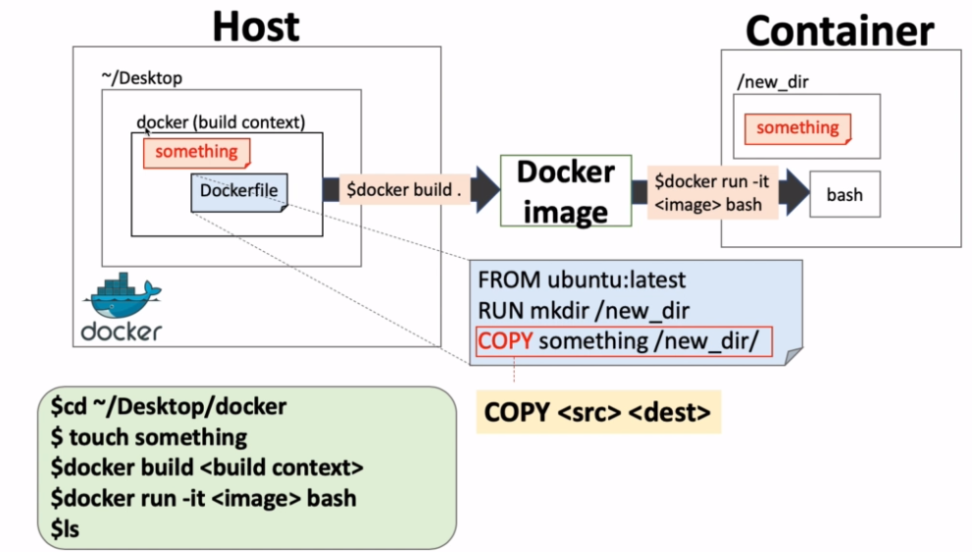

 | 前回までで作成したＤｅｓｋｔｏｐのDockerfileに対して操作を行う。

 | 内容としては、ベースのＯＳはUbuntu、新しくroot直下にnew_dirというファイルをつくり、その中にbuild context内の
 | somethingというファイルをCOPYコマンドで導入する。

 | touchコマンドでsomethingというファイルを作る。

 | new_dir」というファイルを作るコマンドと先ほど作ったsomethingファイルをコピーする
 | コマンドをDockerfileに記述する。

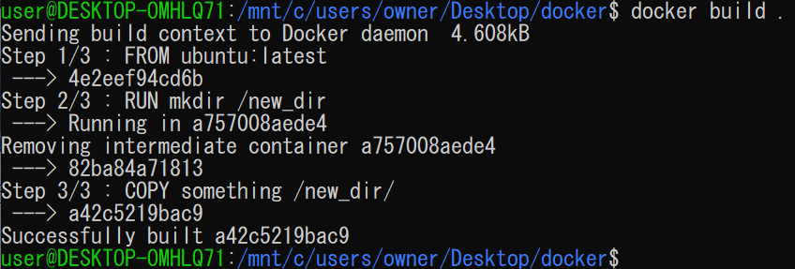

 | docker buildで実行する。

 | docker run コマンドを実行して中身を確認すると指定した通りにnew_dir内にsomethingというファイル
 | ができていた。

 | COPYを使うことで、HOST内のすでに出来上がっているものを導入することができるので
 | 楽である。

7 | COPY vs ADD

 | 前回、COPYでファイルをHOSTからコンテナに移動することができることを確認したが、
 | ADDでも同じことができる。
 | ではCOPYとADDはどのように使い分けるのか？

 | ポイント
 |  | 単純にファイルやフォルダをコピーする場合はCOPYを使おう
 |  | tarの圧縮ファイルをコピーして解凍したい時はADDを使おう

 | 今回の流れ

 | 1 | 前回までで使用しているＤｅｓｋｔｏｐ上のdockerファイルに新しく「sample_folder」を作成。
 | 2 | sample_folderの中に移動してhelloというファイルを作り'hello’と記述。
 | 3 | tarコマンドでsample_folderをcompressed.tarという圧縮ファイルに変換します。
 | 4 | docker build . でビルドしてrunしてcat中身を確認する

 | 1 | 「sample_folder」を作成。

 |  | 実行前後でsample_folderができていることが確認できる。

 | 2 | sample_folderの中に移動してhelloというファイルを作り'hello’と記述。

 |  | helloの中身を確認できた。

 | 3 | tarコマンドでsample_folderをcompressed.tarという圧縮ファイルに変換します。

 |  | tarコマンドを実行してｌｓコマンドで中身を確認するとcompressed.tarができていることが
 |  | 確認できた。

 | 4 | docker build . でビルドしてrunしてcat中身を確認する

 |  | Dockerfileを上記のように変更する。

 |  | ビルドしてDocker image を作ることができました。

 |  | 中身を確認するとちゃんと解凍されてsample_folderができていることを確認することができた。

